陶器マグカップ・ゆのみ 転写印刷専用注文用紙
★ご入力後の流れ
ファイルを保存し、Excel形式のままメールに添付して原稿データと一緒に販売店へ送付願います。
詳しい送付方法は上記リンクページをご参照ください。
《陶器マグカップ・ゆのみ 転写印刷専用注文用紙》 |  |  |  |  |  |  | 株式会社 アーテック |  |  | https://www.artec-kk.co.jp/dl/name_order/senddata.pdf
 |  |  |  | ※着色セル内はご入力必須です。 ※選択項目は右側にある〇をご使用ください。 ※<販売店様ご記入欄>は販売店様がご記入ください。 |  |  | ご注文日 | 2024-01-31

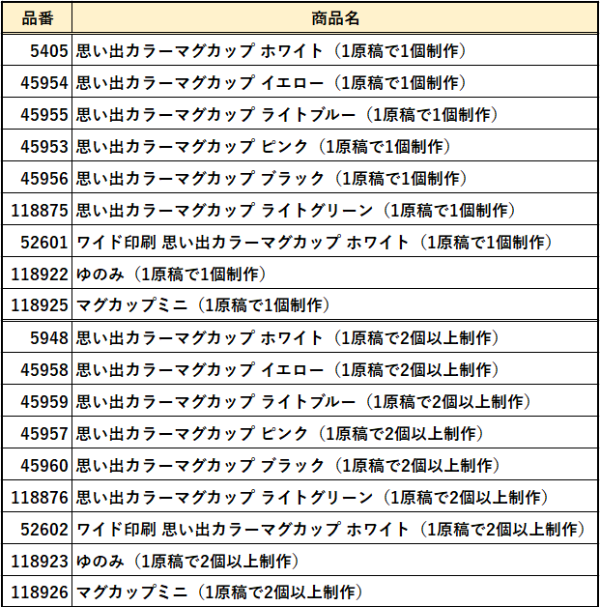
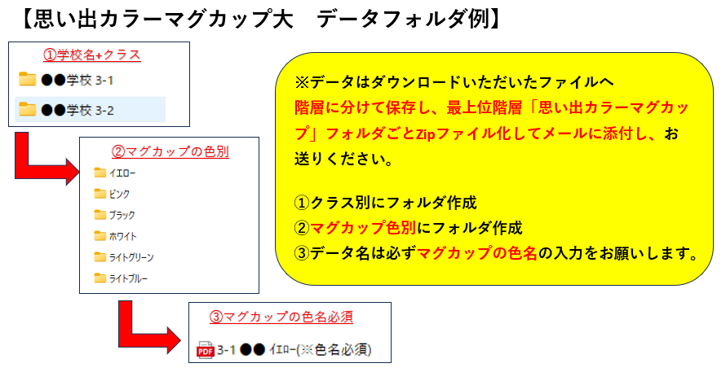
品番 | 5948 | 商品名 | 思い出カラーマグカップ ホワイト（1原稿で2個以上制作） |  |  |  | 数量 | 11
品番 | 45958 | 商品名 | 思い出カラーマグカップ イエロー（1原稿で2個以上制作） |  |  |  | 数量 | 9
品番 | 45959 | 商品名 | 思い出カラーマグカップ ライトブルー（1原稿で2個以上制作） |  |  |  | 数量 | 10
品番 |  | 商品名 |  |  |  |  | 数量
品番 |  | 商品名 |  |  |  |  | 数量
 |  |  |  |  |  |  | 合計 | 30
印刷位置 |  | ぐるり ・ 右寄り |  |  |  | 位置備考
 |  | ↑ゆのみはぐるり印刷のみとなりますが、最大印刷サイズで印刷したとしても、端と端はつながりません。
ユーザー名 (学校名等) |  | アーテック小学校3年生 |  |  | 印刷内容 | 新規 / リピート（前回と同一デザイン ・ 一部変更）
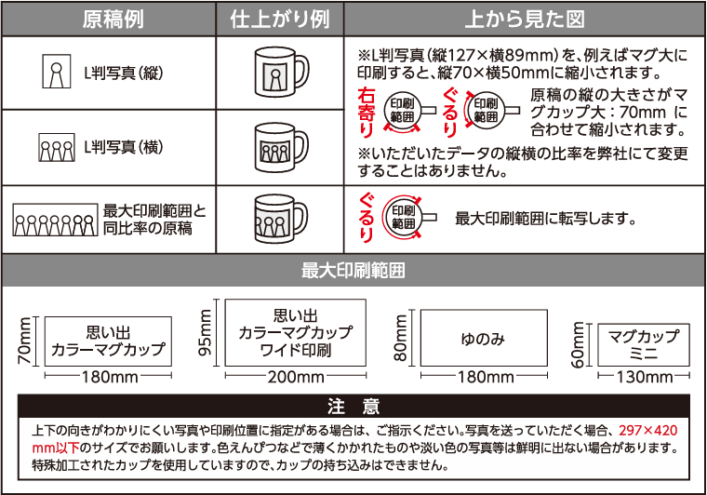
印刷内容備考 |  | 3-1ホワイト・・・11個 3-2イエロー・・・9個 3-3ライトブルー・・・10個
文字入れをご希望の際は別途版下作成費がかかる場合がございます。
ご使用日 |  | 2024-03-05 |  | 備考 | 1・2・3組同梱
※原稿ごとに異なる色のマグカップへ印刷をご希望の場合 ・データ送付の場合：データ名にマグカップの色を明記してください。マグカップの色ごとにフォルダを分けて原稿データを お送りください。（詳細は右記【データフォルダ例】をご確認ください。） ・原稿郵送の場合：必ず原稿の裏面に印刷したいマグカップの色（品番）をご明記ください。また、色ごとにまとめてお送りください。
▼包装、のし掛けは有償です。名入れ加工とは別で納期１週間ほどかかります。
包装作業 （有償） |  | 有 ・ 無 |  | のし作業 （有償） | 有 ・ 無 | ↓文字入れ無し(柄のみ)の場合は、「無地」とご記入ください。
包装紙 絵柄 |  | ① |  | 印刷内容 | のし上段 | 祝卒業
 |  |  |  |  | のし下段 | アーテック小学校
↑包装紙絵柄は下記の番号でご記入ください。
<販売店様ご記入欄>
御社ID |  |  | 御社名 |  |  |  | ご担当者
データ入稿方法 |  | メールに添付 ・ 現物発送 ・ その他（ ）
◀リピート注文について▶
・
以前に同じ商品で印刷加工を注文したことがあり、
全く同じデザインで再度作成をご希望される場合
・
前回注文したデザインの一部を変更して再度作成する場合
例）●●年度、●/●卒業の日付部分のみ変更など
★以前ご注文履歴があっても、全く新しいデザインで作成する場合は、
でご注文ください。
新規
前回と同一デザイン
一部変更
⚠通常納期：4営業日～の出荷（校正確認はございません） |  |  |  |  |  |  |  |  | <20251001改定書式>
包装（有償）をご希望でしたら、下の包装紙よりお選び頂き番号をご記入ください。
のし掛け（有償）をご希望でしたら印刷内容の明記をお願い致します。（文字入れ無しも可能です）
包装▶▶キャラメル包装/デパート包装 のし▶▶外のし/内のし ご指定いただけます。
ご指定がある場合は、備考欄にご記載ください。
※特にご指定のない場合は、キャラメル包装・外のし となります。

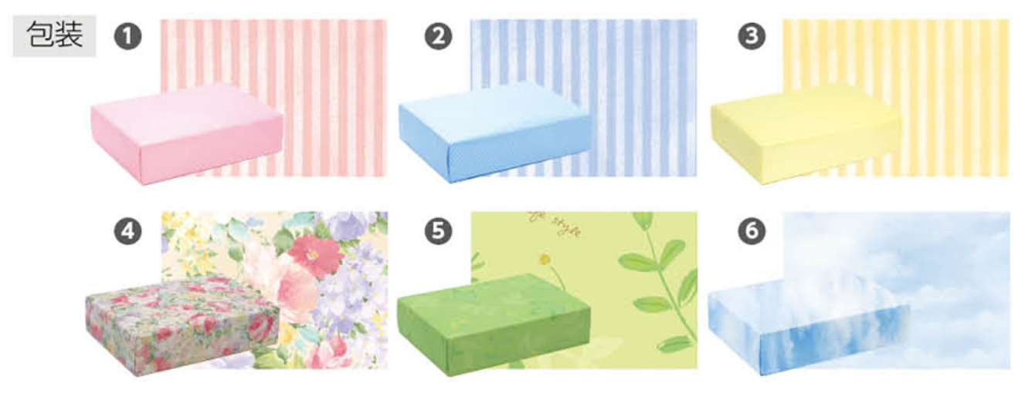
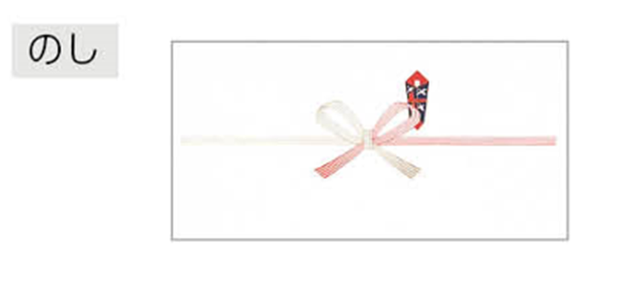

上段

下段

